상품제안서
아이리버 블루투스 방수 골전도이어폰 | 상품코드: S43478

 |  |  |  |  |  |  | 02-713-8555 | www.synergygift.co.kr
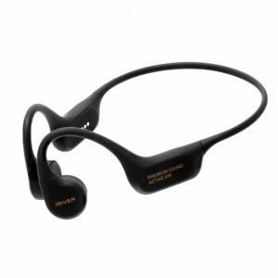 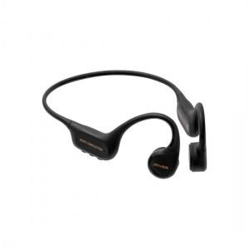 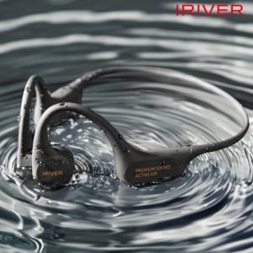

【상세/제작정보】

【인쇄/포장옵션】 | 실크 / 포장지포장

【공급단가】 | 수량 | 30~ | 100~ | 200~ | 300~ | 500~
*VAT별도 | 단가 | 73,320원 | 69,370원 | 65,980원 | 64,290원 | 63,160원

【상품 URL】 | https://www.synergygift.co.kr:443/src/goods_detail.php?gdno=43478

